Hoja1
 | q1 | q2 | q1+1 | q2+1 | j1 | k1 | j2 | k2
0 | 0 | 0 | 0 | 1 | 0 | x | 1 | x
1 | 0 | 1 | 1 | 0 | 1 | x | x | 1
2 | 1 | 0 | 1 | 1 | x | 0 | 1 | x
3 | 1 | 1 | 0 | 0 | x | 1 | x | 1
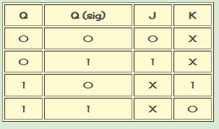

 |  |  | j1 | q1 |  |  | k1 | q1 |  |  | j1: | q2
 |  |  | q2 | 0 | 1 |  | q2 | 0 | 1 |  | j2: | 1
 |  |  | 0 | 0 | x |  | 0 | x | 0 |  | k1: | q2
 |  |  | 1 | 1 | x |  | 1 | x | 1 |  | k2: | 1

 |  |  | j2 | q1 |  |  | k2 | q1
 |  |  | q2 | 0 | 1 |  | q2 | 0 | 1
 |  |  | 0 | 1 | 1 |  | 0 | x | x
 |  |  | 1 | x | x |  | 1 | 1 | 1

 |  |  |  | q1 | q2 | verde | rojo |  |  | verde | q1 |  | rojo | q1 |  | verde: | q1q2 +q1q2
 |  |  | 0 | 0 | 0 | 0 | 0 |  |  | q2 | 0 | 1 | q2 | 0 | 1 | rojo: | q2
 |  |  | 1 | 0 | 1 | 1 | 1 |  |  | 0 | 0 | 1 | 0 | 0 | 0
 |  |  | 2 | 1 | 0 | 1 | 0 |  |  | 1 | 1 | 0 | 1 | 1 | 1
 |  |  | 3 | 1 | 1 | 0 | 1

